キャラごとの当たり判定
キャラごとの当たり判定

①衝突時に呼ばれるメソッド定義

// 衝突判定オブジェクト
public string targetObjectName;
void OnCollisionEnter2D(Collision2D collision)
{// 衝突したとき
// 特定のオブジェクトに当たった場合
if (collision.gameObject.name == "XXXX")
{
}
}

②Rigidbody2Dを追加

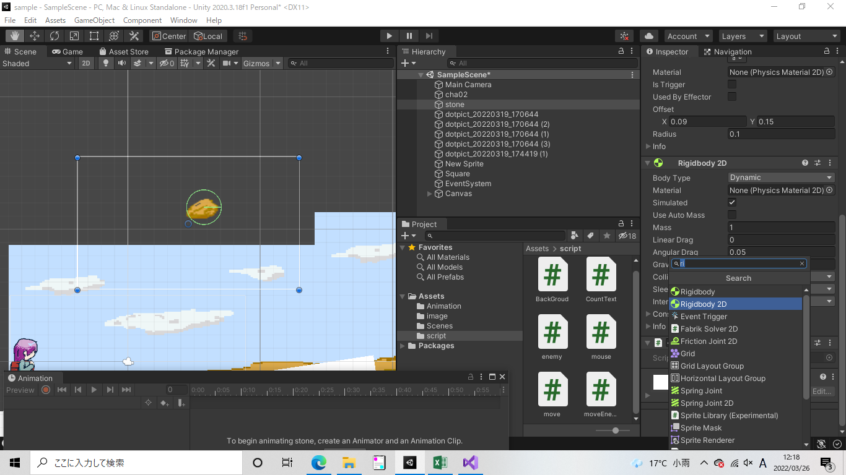

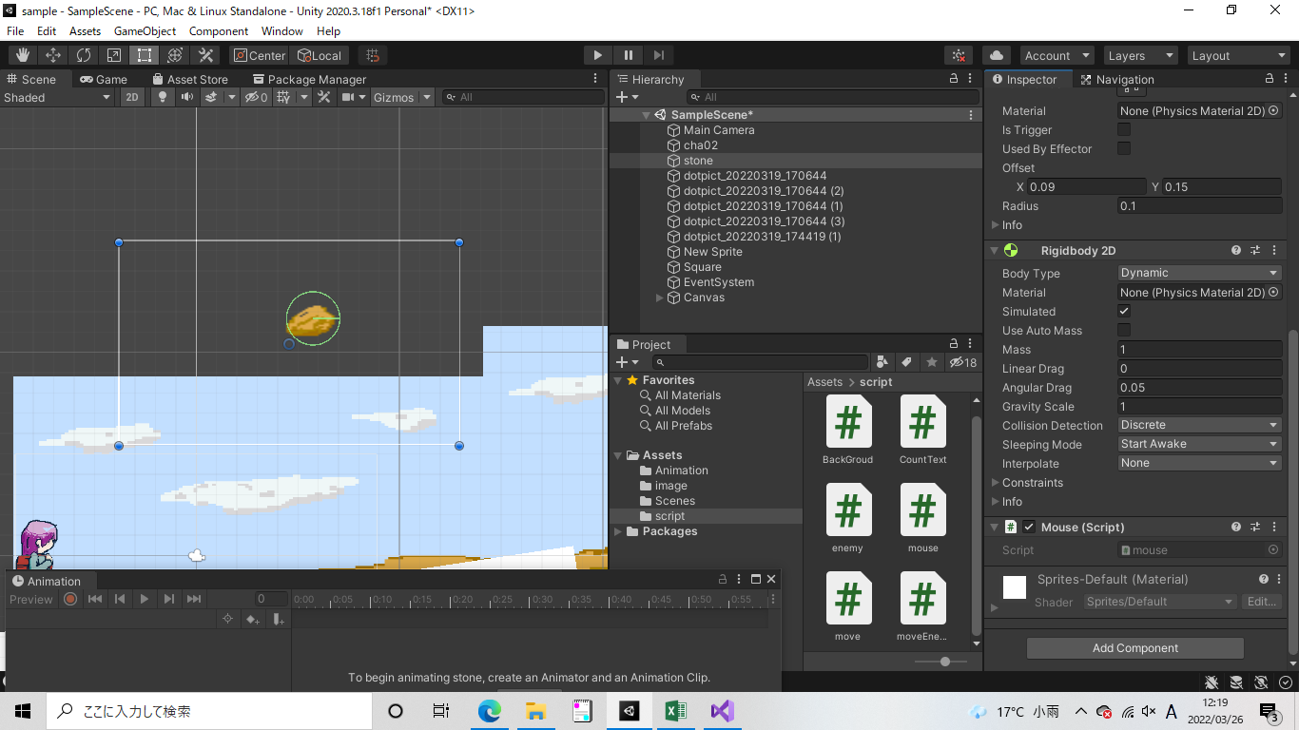

 |  | GravityScaleを1以上にすると
 |  | 自動で重力の計算をしてくれます

③Box Colliderを追加（当たり判定の範囲） | ※collider 2Dで検索すると四角、丸など様々な形の当たり判定を設定可能


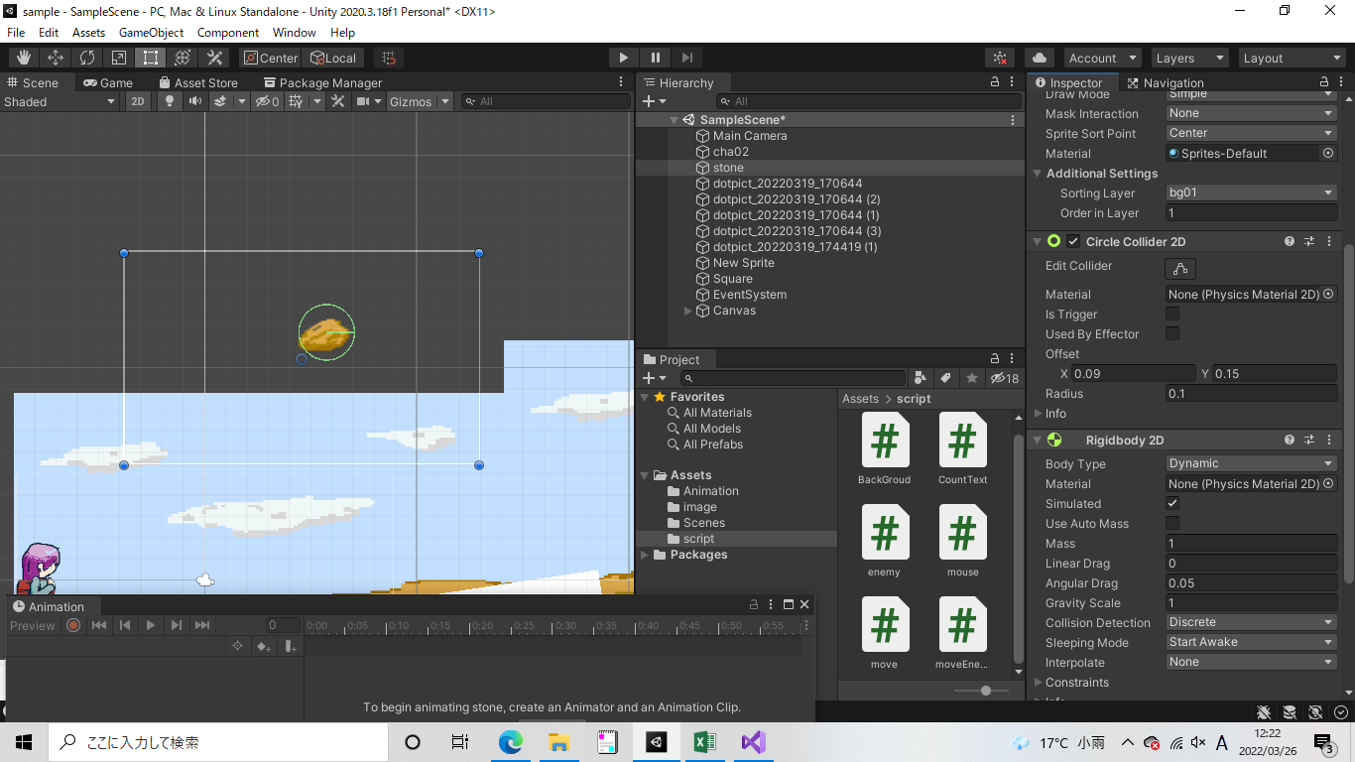

 |  |  | 緑の部分が当たり判定の範囲
 |  |  | offsetやRadiusを変更すると、当たり判定の位置や
 |  |  | 大きさを変更できる

